广告位落地说明书
广告资源整理计划--全员奋战20天
行业基本信息
行业 | 短纤网 | 运营部门 | 运营二部 | 运营负责人 | 刘莹 | 张数/行业 | 行业数量 | 数量合计
总项目负责人 | 张强 |  |  |  |  | 1115 | 57 | 63555
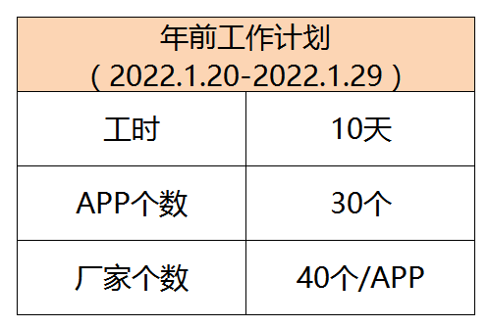
部门负责人 | 梁建茹、胡智康、魏丹、孙丽娜、朱晓伟
项目要求 | 整理100个厂家信息，以及每个厂家相对应的图片11张，开机页广告合计15张，整理合计1115张
期限 | 2022年1月20日-2022年2月15日 20天
运用工具 | 图司机、图怪兽
厂家信息模板 | 见《厂家信息统计表》
图片信息模板 | 见文件夹

厂家图片制作标准
广告位类型 | 图片尺寸 | 厂家数量 | 制作数量/1个厂家） | 数量合计 | 图片制作规范
开机页广告位 | 1242*2208 | - | 选15个优质厂家 | 15张 | -
首页广告位 | 5:2（900*383px） | 100个 | 1张 | 100张 | ①有产品/厂家图片；②无产品/厂家图片 见首页广告位案例
广告位二级页面 | 750*322 |  | 1张 | 100张 | 页面上部，见二级页面广告位案例
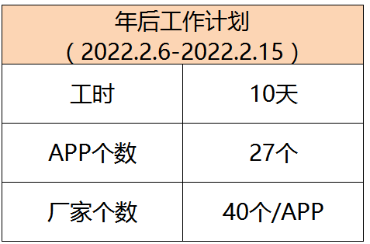
 | 715*286 |  | 3张 | 300张 | 页面中部，见二级页面广告位案例
 | 350*319 |  | 6张 | 600张 | 页面下部，见二级页面广告位案例
合计 |  |  | 11个 | 1115张

厂家信息整理标准
信息填写标准 | 1.圈子按照老行业排列靠前 2.厂家信息尽量按照大厂排列靠前 3.无错别字，手机号位数不可缺少。 4.软文控制在150字以内。 5.开机页广告位需要筛选出15家优质厂家。
信息验收标准 （各部门主管验收） | 1.是否有缺项 2.电话是否完整（仅限手机号，座机号不行） 3.上传厂家是否本行业相关联 4.上传理由是否充分

首页广告位案例
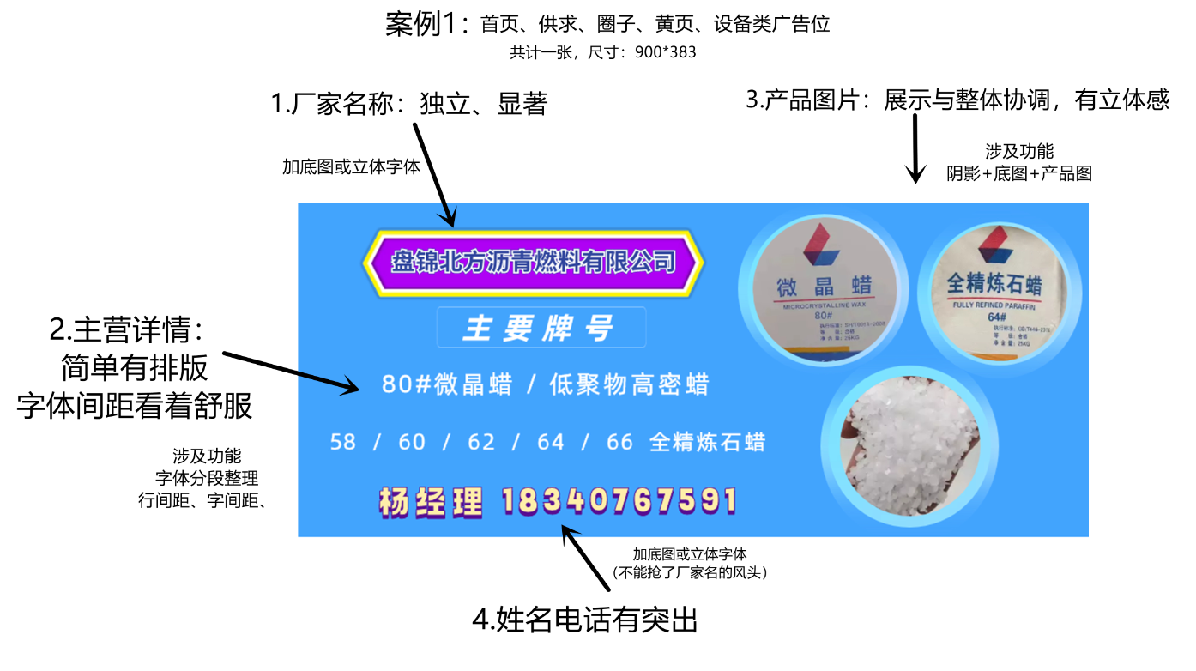

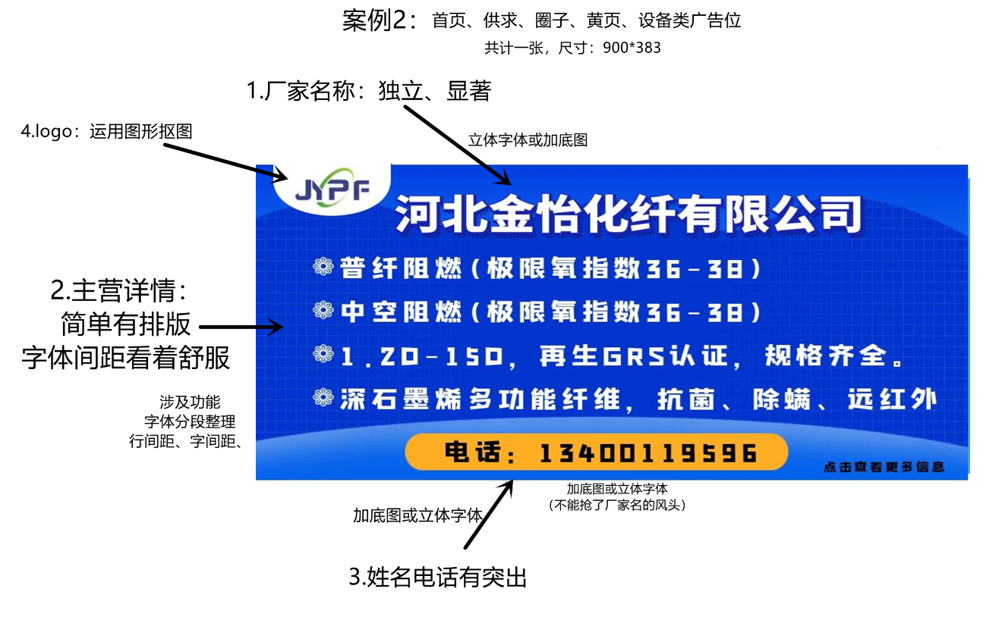

二级页面广告位案例
